Anexo E, Hoja1
Formato para la sistematización de los diálogos ciudadanos y la Audiencia Pública de Rendición de cuentas
Nombre del espacio: UMV DE PUERTAS ABIERTAS | Entidad: Unidad Administrtiva Especial de Rehabilitación y Mantenimiento Vial | Fecha: 8 de noviembre de 2025 | Lugar/medio(plataforma): Salon Comunal Tabor Altaloma-Localidad Ciudad Bolivar.
Hora de inicio: 9:00 A.M | Hora de finalización: 12::00 PM. | Número de asistentes: 19 Ciudadanos
1. Temas presentados por el Directivo de la entidad durante la jornada
1.El espacio de participación ciudadana denominado “UMV de puertas Abiertas” se desarrolló a través un dialogo directo y abierto entre la ciudadanía y funcionarios de la entidad, en esta oportunidad el Jefe de Oficina de Sostenibilidad y sostenibilidad , los ciudadanos. presentaron sus inquietudes y/o solicitudes con un orden para el uso de la palabra, e inmediatamente se presento una respuesta con un apoyo técnico por parte del líder funcional del SIGMA. La organización del evento se generó desde el equipo de gestión social y participacion, de la oficina de servicio a la ciudadania y el equipo de Comunicaciones de la Entidad. Se diseño una pieza comunicativa de invitación al espacio “UMV de Puertas abiertas” para la ciudadanía que estuviera interesada en participar del espacio. La convocatoria se realizó a traves de la La Presidenta de la Junta de Accion Comunal del sector de Tabor Altaloma de la Localidad de ciudad Bolivar; quien solicito el espacio para su comunidad. | 2.La organización del evento se generó desde el equipo de gestión social y participacion de la oficina de servicio a la ciudadania y el equipo de Comunicaciones de la Entidad. Se diseño una pieza comunicativa de invitación al espacio “UMV de Puertas abiertas” para la ciudadanía que estuviera interesada en participar del espacio. La convocatoria se realizó a traves de la La Presidenta de la Junta de Accion Comunal del sector de Tabor Altaloma de la Localidad de ciudad Bolivar; quien solicito el espacio para su comunidad. | 3. Se da a conocer el rol de del defensor del ciudadano, el modelo de priorización de la Entidad para realizar la intervención de la malla vial de la ciudad, al igual que la misionalidad de la UAERMV su alcance y la manera en que se gestionan los recursos; al igual se realiza la socializacion de la Estrategia de Participacion Ciudadana. | 4. Para cada una de las solicitudes de los participantes se realiza consulta en el sistema geográfico SIGMA por parte del ingeniero Jarrison Murcia y ofrecer una respuesta en tiempo real al igual se genera el compromiso de consultar respecto a unos segmentos viales que se encuentran pendientes por ejecutar en el sector.
2. Inquietudes, observaciones o propuestas de la ciudadania |  | 3. Respuesta a las inquietudes presentadas | 4. Compromisos asumidos
Los ciudadanos realizaron las siguientes solicitudes: Realizar la consulta de la ejecucion de dos segmentos que se encuentran priorizadoos por la Entidad con codigos de identificacion vial: 19014191-19014192. Realizar solicitud a la Secretaria Distrital de Movilidad de hacer presencia en el segmento vial con Cll 76B Sur desde Kr 26A Bis B hasta Kr26; debido al parqueo de vehiculos en toda la via. Revisar posible priorizacion de los segmentos con Codigo de Identificacion Vial: 19014191-19014192 |  | Se realiza la respectiva revision al interior de la Entidad para dar respuesta a las consultas, a traves del profesional a cargo | Enviar Oficio a la SDM;con la solicitud realizada por la comunidad durante el espacio.
Aportes para la Audiencia de RdC de la Entidad

5. Temas recurrentes
Solicitud de arreglo de vias Compentecias de las Entidades

Anexos | 6. Agenda de la jornada 1.Apertura de la sesión, donde se dan a conocer el orden de la sesión y las recomendaciones generales para el buen desarrollo de la Actividad. 2.Presentación del directivo Cesar Oswaldo Cardenas Benavides Jefe de Oficina de servicio a la ciudadania y sostenibiidad de la UAERMV, quien da a conocer el objetivo del espacio de participación y su rol como defensor del ciudadano. 3. Socializacioon de la misionaliidad de la Entidad; manera en la que opera, estragia de participacion ciudadana y canales de comunicacion de la UAERMV 3.Inicio del dialogo abierto (Pregunta/ Respuesta) entre la comunidad y el directivo Cesar Oswaldo Cardenas Benavides, acompañado del Ingeniero Jarrison Murcia líder funcional del SIGMA. 4.Cierre de la Jornada de “UMV de Puertas Abiertas”
 | 7. Metodologia del espacio: El espacio de participación ciudadana denominado “UMV de puertas Abiertas” se desarrolló a través un dialogo directo y abierto entre la ciudadanía y funcionarios de la entidad, en esta oportunidad el Jefe de Oficina de Sostenibilidad y sostenibilidad; los ciudadanos. presentaron sus inquietudes y/o solicitudes con un orden para el uso de la palabra, e inmediatamente se presento una respuesta con un apoyo técnico por parte del líder funcional del SIGMA. .La organización del evento se generó desde el equipo de gestión social y participacion de la oficina de servicio a la ciudadania y el equipo de Comunicaciones de la Entidad. Se diseño una pieza comunicativa de invitación al espacio “UMV de Puertas abiertas” para la ciudadanía que estuviera interesada en participar del espacio. La convocatoria se realizó a traves de la La Presidenta de la Junta de Accion Comunal del sector de Tabor Altaloma de la Localidad de ciudad Bolivar; quien solicito el espacio para su comunidad.
 | 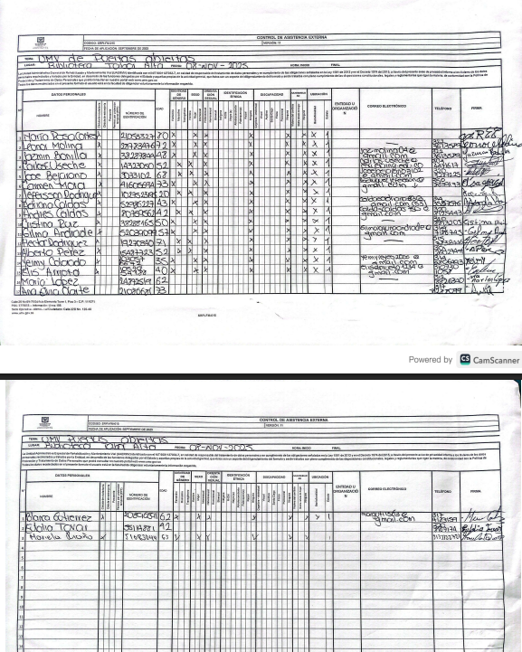 8. Listados vitual de asistencia / evidencia de cantidad de participantes y datos de los mismos
 | 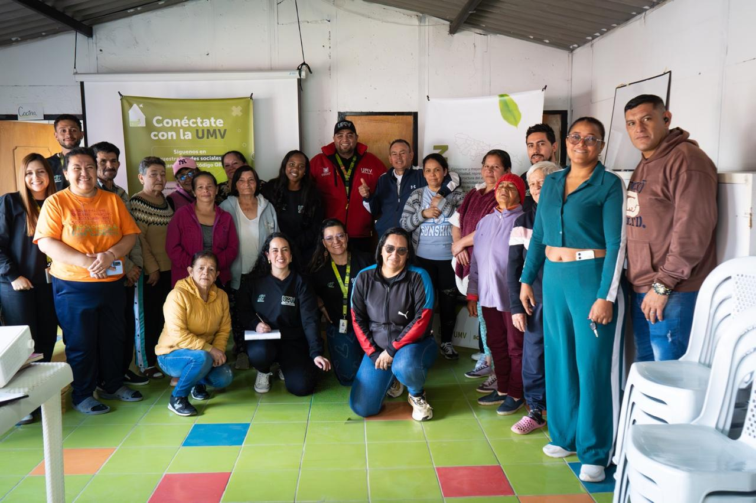 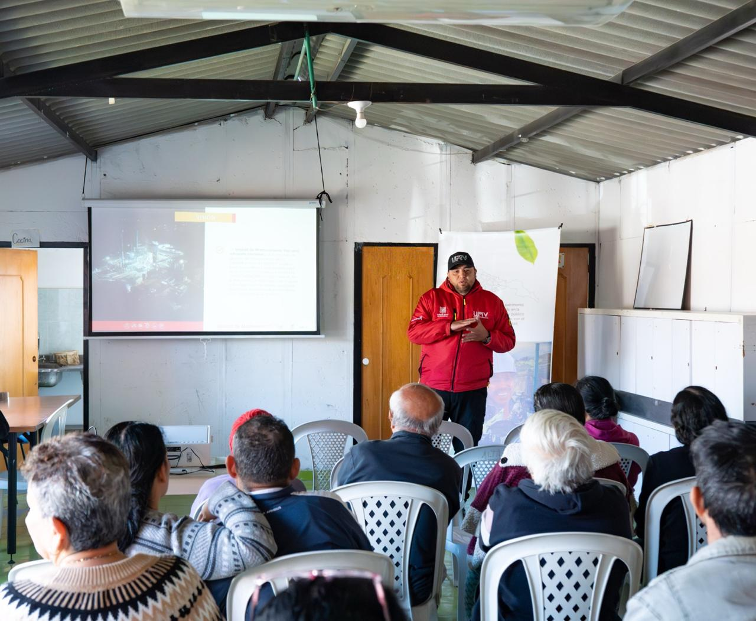 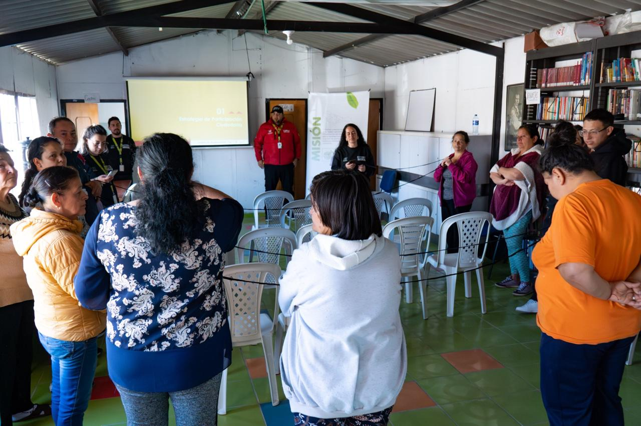

Nombre de la persona que sistematiza: | Astrid Lorena Morera | Nombre del/la moderador/a del diálogo ciudadano: | Cesar Oswaldo Cardenas
Correo electrónico: | astrid.morera@umv.gov.co | Correo electrónico: | jose.franco@umv.gov.co

